站点位置说明
站点选址在小区内2、16、21栋墙上的4根路灯，主要覆盖小区内15、16、17、20、21、22、23栋楼房的一侧房间的深度覆盖问题。路灯高度约6米，水笔天线绑在路灯杆子上，挂高也在6米左右，预计覆盖效果良好；与周边站点虽然较近，但都是美化体，难以覆盖小区内部，重叠问题少； | 该小区为历史疑难片区，居民对信号建设反应强烈，原小区分布8年前在建设过程中即被阻挠，宏站也被关停，14年建设MDAS也未成功，16年利用外围的原有公安监控杆伪装建设部分微站，覆盖有所提升；17年移动公司与青田路灯维护公司合作，开放所有路灯资源，利用现有路灯的点位资源及名义，进行微站建设。

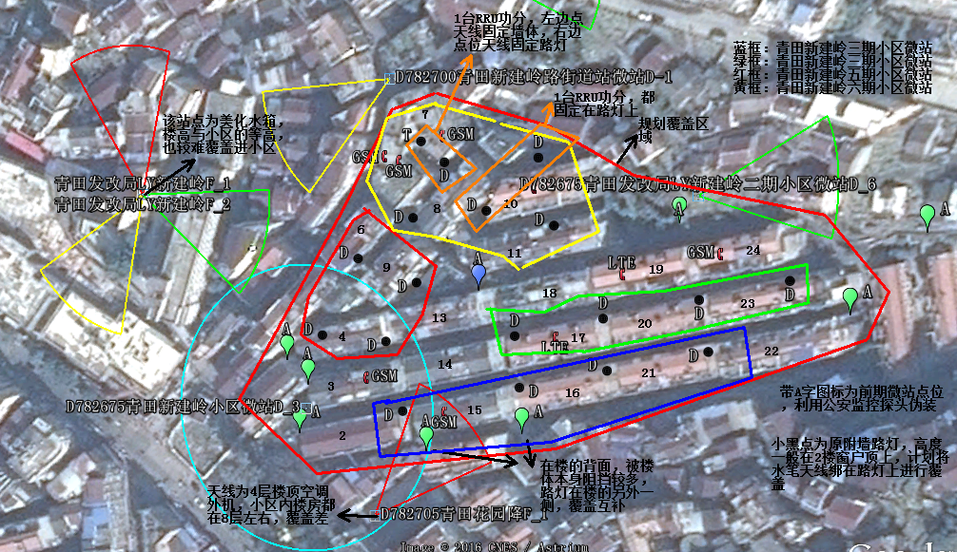

 |  | 图中蓝框区域为微站覆盖范围

注意：需标注清楚周围站点距离和投诉点位置

弱覆盖测试数据
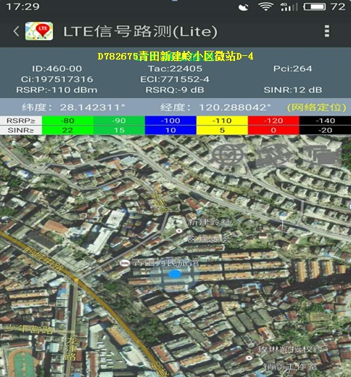
DT测试图 | CQT测试图
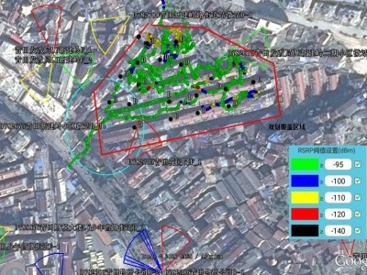 | 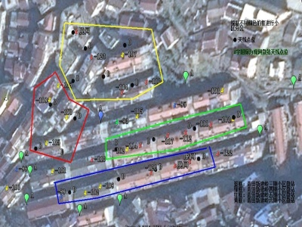

注意：用于解决弱覆盖投诉的，没有投诉信息的一定要提供测试数据

注意：单张图片大小请控制在200k左右
 | 由于新建岭三~六微站都在一个小区内，较为靠近，测试图等使用相同 | 部分楼道因为关门无法进入，采样点都为2楼居民门口

基站周围无线环境
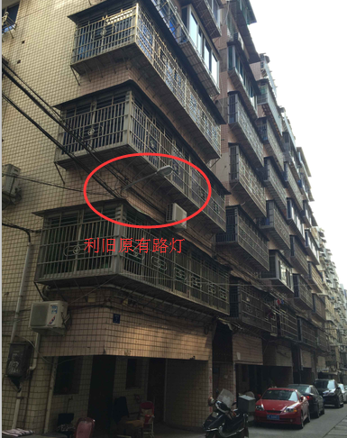
全景照（0º） | 全景照（60º）
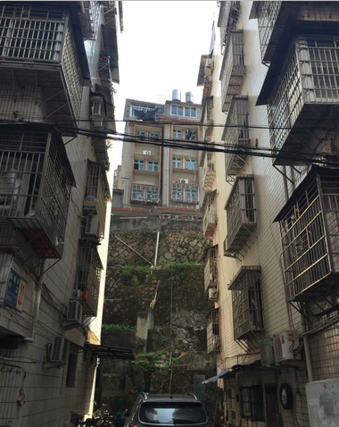 | 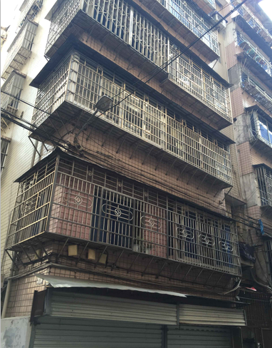 | 注意：单张照片大小请控制在200k左右

全景照（120º） | 全景照（180º）
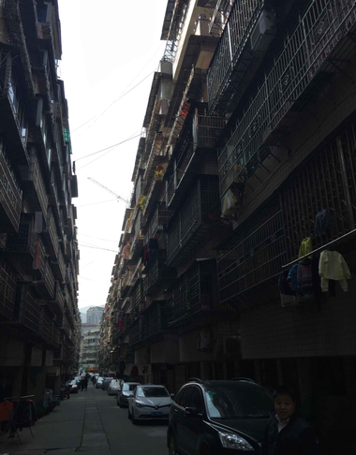 | 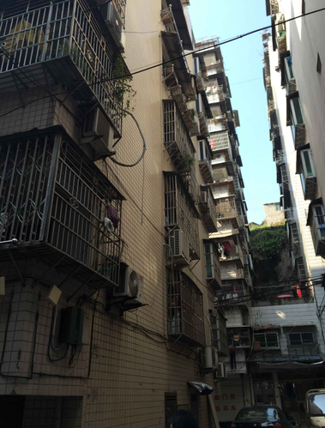

全景照（240º） | 全景照（300º）
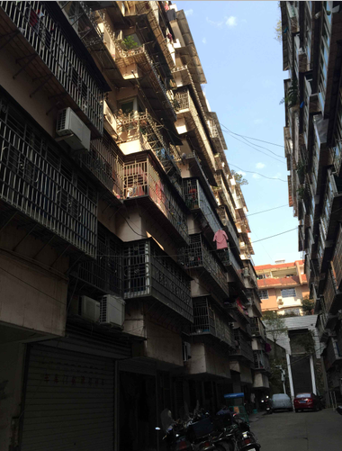 | 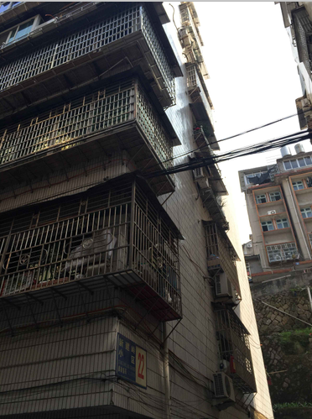

拟建站位置

